工作表1
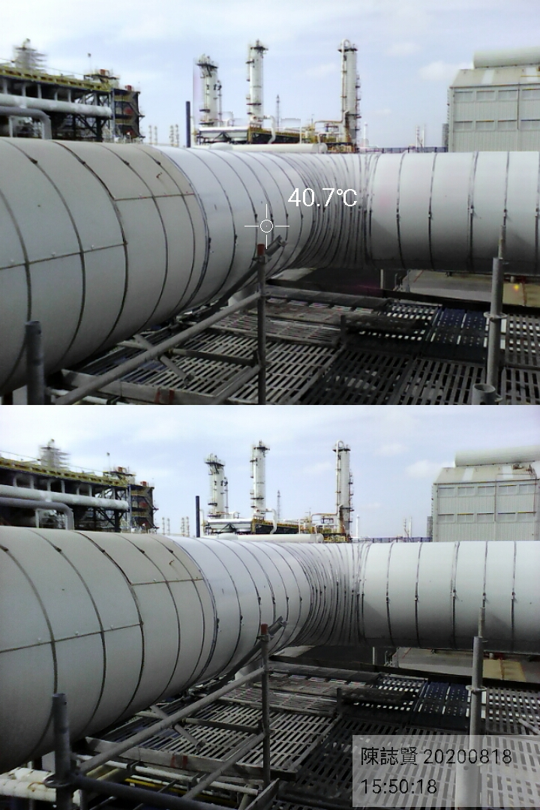
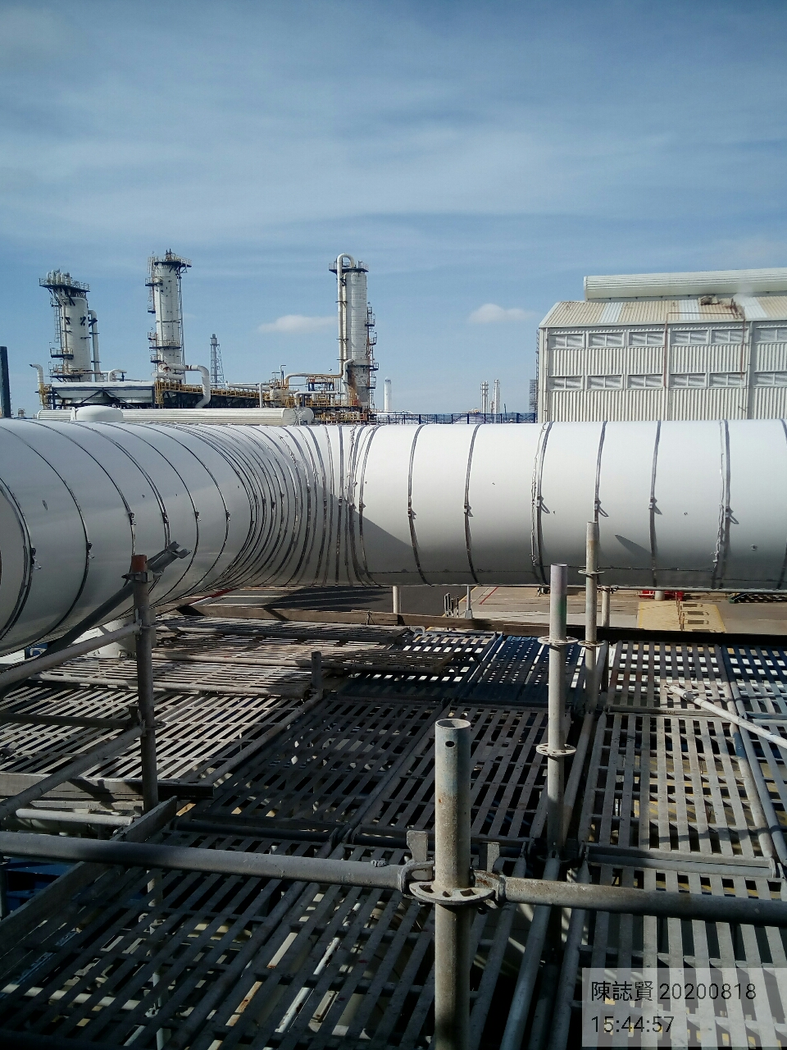
工程案件相片重複性辨識
工程編號：5B11U0A6 |  | 日期：2020/10/22

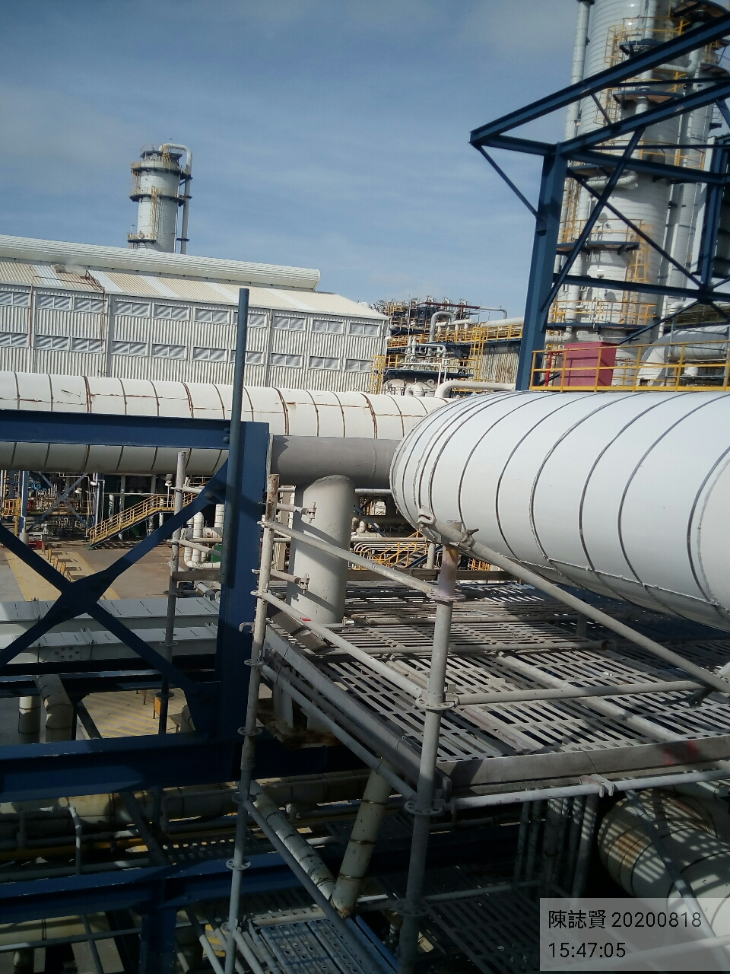
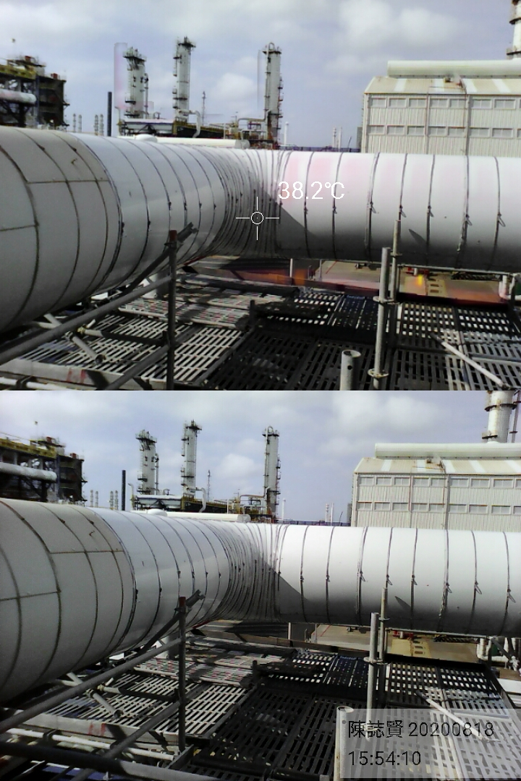
5B11U0A6_4_001-006.docx_Page001_1.jpg | 5B11U0A6_4_001-006.docx_Page001_5.jpg
5B11U0A6_4_001-006.docx_Page001_2.jpg | 5B11U0A6_4_001-006.docx_Page001_6.jpg

